EC500-C
 |  |  |  |  | Техническая спецификация ДГУ
 |  |  |  |  |  |  | 2024
Двигатель |  |  | Генератор |  |  | МОДЕЛЬ ДГУ
Cummins QSZ13-G10 |  |  | FPA FPA35-4042 |  |  | EC500-C (в кожухе)

50Гц/1500об.мин. |  | 3-фазный |  | Коэффициент мощности |  |  | Уровень выхлопа
 |  |  |  | Cos Φ = 0.8 |  |  | MEP STAGE II

Рейтинг |  | Основной режим Prime |  | Резервный режим Standby |  | Номинальный ток |  | Расход топлива @100% нагрузки
 |  | (PRP) |  | (ESP) |  | Amps
Voltage (V) |  | кВт | кВА | кВт | кВА | (A) |  | л/ч
380 |  | 400 | 500 | 450 | 550 | 759.7 |  | 107.0
400 |  | 400 | 500 | 450 | 550 | 721.7 |  | 107.0
415 |  | 400 | 500 | 450 | 550 | 695.6 |  | 107.0
Основные значения:
Рейтинги: Все трехфазные генераторные установки рассчитаны на коэффициент мощности 0,8. Все однофазные генераторные установки рассчитаны на коэффициент мощности 0,8 или 1,0.
Prime Power: Допустима постоянная работа с переменной нагрузкой в течение неограниченного количества часов в год в соответствии с ISO8528-1, при этом перегрузка в 10% допускается в течение одного часа за каждые 12 часов работы в соответствии с ISO 3046-1.
Standby Power: Аварийное резервное питание в системах с переменной нагрузкой в соответствии с ISO8528-1 в случае отключения электроэнергии.
Перегрузка в режиме не предусмотрена, так как соответствующие генераторы имеют пиковую непрерывную нагрузку 27C.
Tide Power оставляет за собой право изменять конструкцию или технические характеристики без уведомления и без каких-либо обязательств или ответственности.

Учитывая инновации и конкурентоспособность рынка, компания Tide Power всегда идет на шаг впереди рынка, предоставляя нашим клиентам больше возможностей для выбора в продвижении бизнеса. Наша недавно представленная серия Econic, обладая всеми теми же уникальными характеристиками, что и серия Fenova, обещает еще более компактный размер без ущерба для надежности и качества. Весь корпус выполнен из полноцельного стального листа, что упрощает конструкцию и исключает верхнюю подъемную балку, основание обеспечивает оснащение выемками для вилочного погрузчика, с крепким такелажным устройством для удобства транспортировки. Большая дверь на корпусе значительно облегчает процесс обслуживания, а внешняя топливная горловина для заправки топливом обеспечивает более надежную работу.

Преимущества ДГУ в кожухе Econic |  |  |  |  | 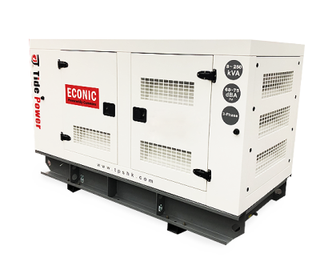

1 .Конкурентоспособная стоимость
2 .Более компактная компоновка
3. Конфигурация с горизонтальным выходом выхлопных газов
4. Панель управления сбоку
5. Пазы для вилочного погрузчика
6. Основание с такелажными отверстиями
7. Внешняя заправочная горловина

Двигатель |  |  |  |  |  | Cummins QSZ13-G10
 |  |  |  |  | Значение | Prime |  | Standby
Основные характеристики | Частота |  |  |  | Гц | 50
 | Скорость ДВС |  |  |  | об.мин. | 1500
 | Количество цилиндров/тип |  |  |  |  | 6 cyl /Рядн / 4-тактный
 | Наддув воздуха |  |  |  |  | Turbocharged, AIR cooled/ турбированный с охл.
 | Регулятор скорости |  |  |  |  | ECM
 | Диаметр цилиндра/ ход поршня |  |  |  | мм | 130/163
 | Объем двигателя |  |  |  | литр | 13
 | Степень сжатия |  |  |  |  | 17:1
 | Скорость поршня |  |  |  | м/с | 8.15
 | Скорость холостого хода ДВС |  |  |  | об.мин. | 2850 |  | 3130
 | Мощность двигателя |  |  |  | мех.кВт | 463 |  | 509
Топливная система | Расход топлива при 110% ном. Нагрузки |  |  |  | л/ч | 128.4
 | Расход топлива при 100% ном. Нагрузки |  |  |  | л/ч | 107
 | Расход топлива при 75% ном. Нагрузки |  |  |  | л/ч | 80
 | Расход топлива при 50% ном. Нагрузки |  |  |  | л/ч | 54.0
 | Расход топлива при 25% ном. Нагрузки |  |  |  | л/ч | 29
 | Объем стандартного топливного бака |  |  |  | литр | 8/930
Система подачи воздуха | Максимальное сопротивление воздуха для усиленного фильтра
 | - Загрязненный элемент фильтра |  |  |  | кПа | 6.2
 | - Чистый элемент фильтра |  |  |  | кПа | 3.7
 | Поток входного воздуха |  |  |  | m3/min | 29.7 |  | 38.3
Выхлопная система | Максимально допустимое противодавление |  |  |  | кПа | 13
 | Размер фланца выхлопных газов |  |  |  | мм | 130
 | Поток выхлопного газа |  |  |  | л/с | 36.5 |  | 43.1
 | Т выхл. газа |  |  |  | °C | 530 |  | 506
Масляная система | Объем масляной системы |  |  |  | литр | 45.42
 | Максимальный объем картера |  |  |  | литр | 207-276
 | Минимальный объем картера |  |  |  | литр | 7.57
 | Максимальная Т масла |  |  |  | °C | 121
Система охлаждения | Объем ОЖ в ДВС |  |  |  | литр | 23.1
 | Диапазон работы термостата |  |  |  | °C | 82-94
 | Т мах ож |  |  |  | °C | 102
Электрическая система ДГУ | Напряжение системы |  |  |  | В | 24
 | АКБ |  |  |  |  | необслуживаемая
 | Кабель АКБ |  |  |  |  | комплект
Энергобаланс | Тепло выделяемое в атмосферу от ДГУ |  |  |  | кВт | 73 |  | 81
 | Тепло в ОЖ |  |  |  | кВт | 154 |  | 188
 | Тепло преобразованное в выхлоп |  |  |  | кВт | 389 |  | 432

Генератор |  |  |  |  |  |  |  |  | 50Hz/1500R.P.M
 |  |  |  |  | Значение
Основные характеристики | Изготовитель |  |  |  |  | Tide Power
 | Модель |  |  |  |  | FPA35-4042
 | Муфта / кол-во подшипников |  |  |  |  | прямое / 1 подшипник
 | Фазность / кол-во полюсов |  |  |  |  | 3-фазы / 4-полюса
 | Коэфф. Мощности |  |  |  |  | Cos Φ = 0.8
 | Автоматический регулятор напряжения |  |  |  |  | в наличии
 | Регулировка напряжения |  |  |  |  | ± 1 %
 | Класс изоляции |  |  |  |  | H
 | Класс водо-грязе защиты |  |  |  |  | IP23
 | Возбуждение |  |  |  |  | Shunt
 | Высота над уровнем моря |  |  |  | м | ≤1000
 | Разнос по скорости |  |  |  | min -1 | 2250

Краткое описание системы контроля Tide Power Easycon
Модель контроллера / ComAp / DeepSea |  |  |  |  | DSE4520 | DSE6120 | EC 4.0 / AMF25 | EC 5.0 / IG-NT

Картинка контроллера
Стандартная комплектация ДГУ |  |  |  |  | ○ | ● | ○ | ○
Отображаемые параметры
Напряжение фаз |  |  |  |  | ● | 3 | 3 | 3
Ток |  |  |  |  | ● | ● | ● | ●
Частота |  |  |  |  | ● | ● | ● | ●
Активная мощность |  |  |  |  | ● | ● | ● | ●
Реактивная мощность |  |  |  |  | ● | ● | ● | ●
Полная мощность |  |  |  |  | ● | ● | ● | ●
Коэф. Мощности |  |  |  |  | ● | ● | ● | ●
Счетчик электроэнергии тех. учет |  |  |  |  | ● | ● | ● | ●

Защиты генератора
Ненормальное напряжение |  |  |  |  | ● | ● | ● | ●
Предупреждение о токовой перегрузке |  |  |  |  | × | ● | ● | ●
Защита о перегрузке по току |  |  |  |  | ● | ● | ● | ●
Защита о перегрузке по частоте |  |  |  |  | ● | ● | ● | ●
Защита по короткому замыканию |  |  |  |  | MCCB / ● | MCCB / ● | MCCB / ● | MCCB / ●

Хар-ки двигателя
Давление масла |  |  |  |  | ● | ● | ● | ●
Т охл. Жидкости |  |  |  |  | ● | ● | ● | ●
Счетчик топлива/датчик топлива |  |  |  |  | ●/○ | ●/○ | ●/○ | ●/○
Скорость |  |  |  |  | ● | ● | ● | ●
Напряжение АКБ |  |  |  |  | ● | ● | ● | ●
Наработка |  |  |  |  | ● | ● | ● | ●

Защиты двигателя
Давление масла низкое Предупреждение |  |  |  |  | × | ● | ● | ●
Давление масла низкое Защита |  |  |  |  | ● | ● | ● | ●
Т масла высокое Предупреждение |  |  |  |  | × | ● | ● | ●
Т масла высокое Защита |  |  |  |  | ● | ● | ● | ●
Разнос ДВС/Overspeed Предупреждение |  |  |  |  | × | ● | ● | ●
Разнос ДВС/ Overspeed Защита |  |  |  |  | × | ● | ● | ●
Зарядный генератор |  |  |  |  | ● | ● | ● | ●

Functions
Удаленный Start |  |  |  |  | ● | ● | ● | ●
AMF Автоматический отказ сети |  |  |  |  | ● | ● | ● | ●
Программируемые входа |  |  |  |  | ● | ● | ● | ●
Программируемые выходн сигналы |  |  |  |  | ● | ● | ● | ●
Модуль расширения |  |  |  |  | × | ○ | ○ | ○
Функции коммуникации |  |  |  |  | × | ○ | ○ | ●/ RS232 / 485
Порт коммуникации |  |  |  |  | USB | ○ | ○ | RS232 / 485
CAN |  |  |  |  | ● | × | ● | ●
Сервисный индикатор |  |  |  |  | × | × | ● | ●
История отказов |  |  |  |  | ● | ● | ● | ●
Gen-Gen синхронизация |  |  |  |  | × | × | × | ●
Gen-Mains синхронизация |  |  |  |  | × | × | × | ●

Примечание: | ● Стандартная поставка |  |  | ○ Доступно опционально |  |  | × не доступно

КОЖУХ |  |  |  |  | (Шумопоглощающий & Погодозащитный)
«Обеспечьте себе более кофортную работу с помощью нашей системы шумопоглощения».
Особенности:
Чрезвычайно прочная и устойчивая к коррозии конструкция
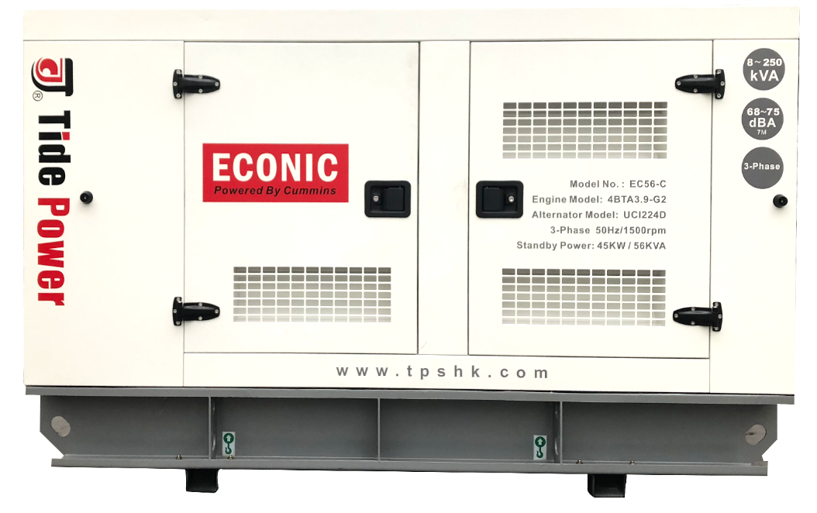
▪ Корпус изготовлен из листовой стали толщиной 1,5 мм с порошковым покрытием
▪ Встроенный топливный бак на 8-12 часов, интегрированный в основание ДГУ
▪ Превосходный дизайн
▪ Компактная конструкция и долгий срок службы
▪ Глушитель встроенный
▪ Замки и петли из стали с черным порошковым покрытием проверены на устойчивость к коррозии.

▪ Внешняя заправочная горловина
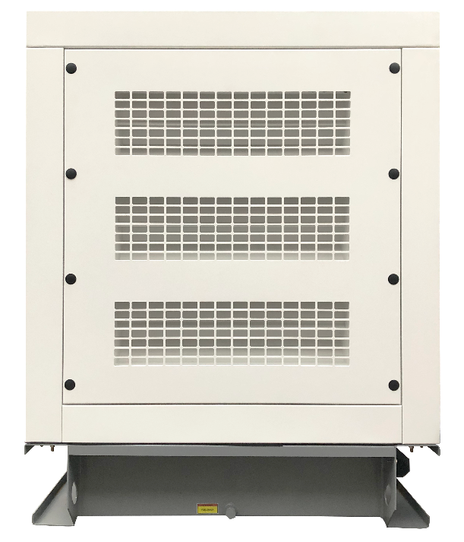
Простой ввод в эксплуатацию и техническое обслуживание
▪ Отдельная установленная панель управления на торцевой стороне, легкодоступные электрические соединения для подключения.
▪ Боковые двери открываются на 180°.
▪ Доступ к заправке радиатора через крышку сверху.
▪ Слив смазочного масла и слив радиатора.
▪ Предусмотрен ручной масляный насос.

Надежность и безопасность
▪ Защита от утечки на землю.
▪ 40-50мм невоспламеняющийся материал внутри.
▪ Смотровое окно панели управления в закрывающейся дверце.
▪ Кнопка аварийной остановки установлена с внешней стороны.
▪ Доступ к топливному баку и аккумулятору возможен только через запирающиеся дверцы
▪ Система глушения выхлопных газов закрыта для безопасности оператора.
▪ Эффективное распределение охлаждающего воздуха для предотвращения перегрева, надежная работа в самых суровых условиях.

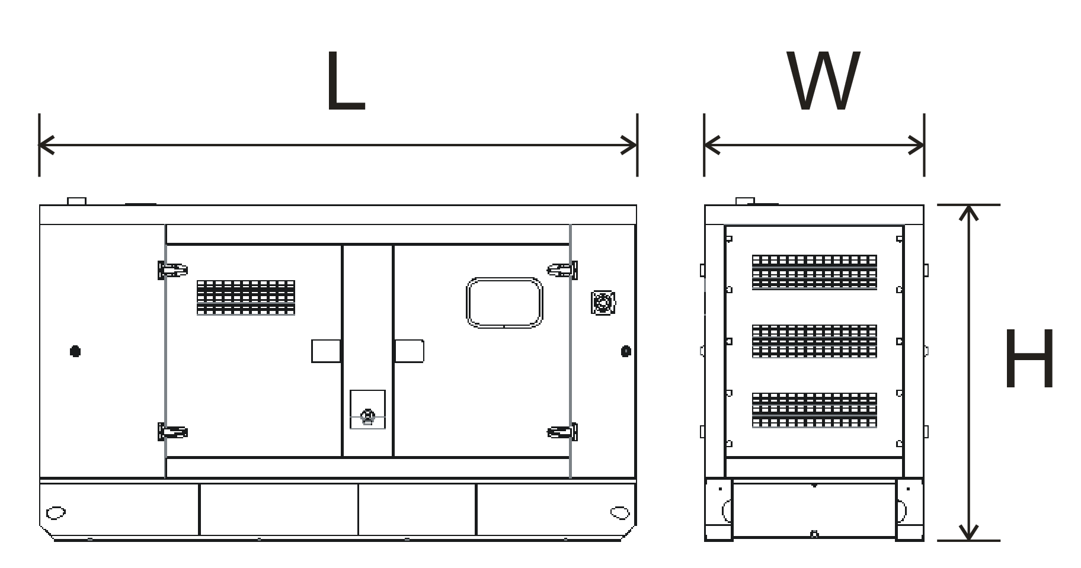
Транспортабельность
▪ Оснащение выемками для вилочного погрузчика

 | Габаритные размеры, вес и уровень шума
 | Размеры |  | Вес | Уровень шума |  | Емкость бака@100% нагрузка
 | ( L x W x H ) mm |  | кг | dB(A) at 7m |  | Часов | Литров
 | 4400×1650×2330 |  | 4263 | ≤85 |  | 8 | 930

Опциональные решения |  |  |  |  | Индивидуальные решения

Дизельный ДВС/ дополнительные принадлежности для установки на раму: |  |  |  |  | Дизельный ДВС/ дополнительные принадлежности для установки на раму:

Система охлаждения |  |  |  |  | Система охлаждения
 - Теплозащитные кожухи двигателя |  |  |  |  |  - антиэрозионный радиатор для низкошумных ДГУ
 - Сигнализация и отключение при низком уровне |  |  |  |  |  - Отдельностоящий радиатор с теплообменником
охлаждающей жидкости ( в зависимости от модели ДГУ) |  |  |  |  |  - Отдельная башня охлаждения с теплообменником
 - Высокотемпературный и антиэрозионный радиатор
для открытой установки
 - 50% антифриз @-36°C

Фильтра |  |  |  |  | Фильтра
 - Дополнительные воздушные фильтры |  |  |  |  | - Установленный воздушный фильтр для
- Двойные воздушные фильтры для тяжелых условий |  |  |  |  | тяжелых условий эксплуатации
 - Дополнительные топливные фильтры
 - Дополнительные масляные фильтры

Выхлопная система |  |  |  |  | Выхлопная система
 - Шумоглушитель для ДГУ открытого типа |  |  |  |  |  - Смонтирован филтр воздуха для тяжелой среды
 - Глушитель из нержавеющей стали с монтажн. набором
- Защитный кожух для горячей части

Топливная и масляная система |  |  |  |  | Топливная и масляная система
...
 |  |  |  |  |  |  | АВР/ ATS - 4 полюсн
...
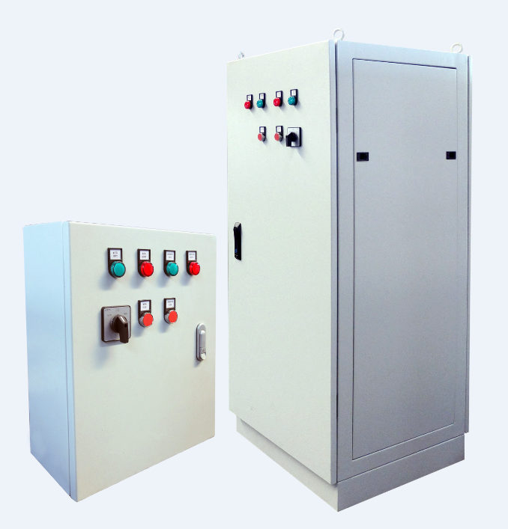
...
Преимущества системы:
▪ Простая установка: настенный и напольный монтаж

Контейнерные и кожуховые решения: |  |  |  |  | Контейнерные и кожуховые решения

Погодозащитный & Шумопоглащающий |  |  |  |  | Погодозащитный & Шумопоглащающий
 - R серя кожухов |  |  |  |  | - Супер малошумный кожух
- ISO 20ft КОНТЕЙНЕР |  |  |  |  |  - Погодозащитный кожух
 - ISO 40ft КОНТЕЙНЕР |  |  |  |  | - Корпус с звукопоглощающим материалом
- Замки и петли из нержавеющей стали |  |  |  |  | - Перфо лист с звукопоглощающей оболочкой
 |  |  |  |  | из каменной ваты
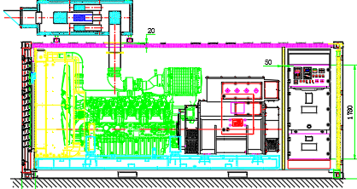

Пожалуйста, обратитесь в отдел продаж Tide Power для получения подробной информации о вышеуказанных опциях.
Гарантия
Дистрибьютор, дилер или уполномоченный представитель Tide Power осуществляет ввод в эксплуатацию в течение 6 месяцев с даты отгрузки с завода. Действие гарантии начинается с даты ввода в эксплуатацию (Регистрация даты запуска в Tide Power в течение 6 месяцев является обязательной и может быть принудительной) |  |  |  |  |  | Гарантийное покрытие
 |  |  |  |  |  | Генераторы, используемые в качестве коммерческого источника энергии: Один (1) год или 1000 часов (в зависимости от того, что наступит раньше) / дата отгрузки с завода или регистрация даты и моточасов при вводе в эксплуатацию.

Данная гарантия не распространяется на неисправности, вызванные повреждениями, неразумным использованием, неправильным применением, ремонтом или обслуживания неуполномоченными лицами, либо обычного износа.

Tide Power Technology Co., Ltd. NO.1 Building, YiXu Mechanical & Electrical Park, Gaishan Town, Cangshan District, Fuzhou, Fujian, China.

